Sheet2
研发人员试制领料单
试制编号 | SZ24009 | 领料日期 | 2025.5.12 |  | 归档编号
项目型号 | FD-OPMR-A | 项目名称 | FD-OPMR-A型光泵磁共振实验仪

材料编号 | 材料名称 |  | 单位 | 领用数额 | 统计数额 | 领料人 | 备注
 | 电容 470uf 35V |  | 个 | 8 |  | 范杰鑫
 | 厚膜电阻24Ω 2512 ±1% 2W |  | 个 | 8 |  |  | 没有找供应商订
 | 7805 |  | 个 | 1
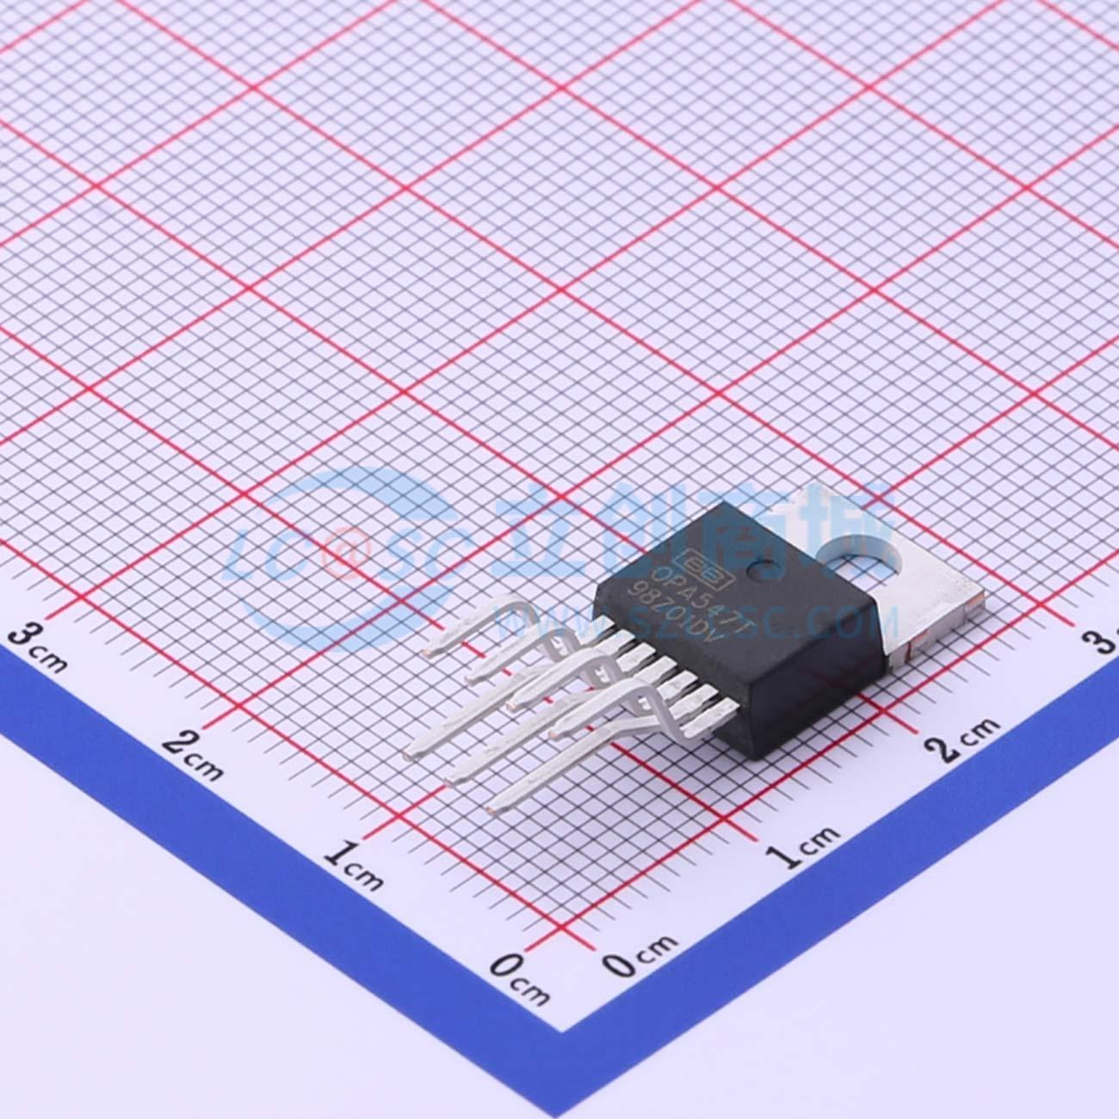
 | 7812 |  | 个 | 1
 | 7912 |  | 个 | 1
 | 散热器-20 |  | 个 | 2
 | 散热器-30 |  | 个 | 1
 | 散热器-40 |  | 个 | 2
 | 运放 OPA547T |  | 个 | 5 |  |  | 找供应商订
 | 3296w-1k |  | 个 | 2
 | CH2.54-3 |  | 对 | 6
 | CH2.54-5 |  | 对 | 1
 | 电源开关 |  | 个 | 1
 | 220V电源插座 |  | 个 | 1
 | 保险丝 |  | 个 | 1
 | 电阻50Ω 2W |  | 个 | 1

 |  |  |  | 主管签字： |  | 日期：

